F02
Speaker: F02 | Intelligibility: Low | Speech Vision Accuracy: 67.02

Model Name | Layers Frozen | Accuracy | Loss graph | Training accuracy graph
F03_E1.h5 | Encoder 1 | 47 |  | 

F03_E12.h5 | Encoder 12 | 45 |  | 

F03_E123 | Encoder 123 | 47 |  | 

F03_E1234 | Encode 1234 | 43 |  | 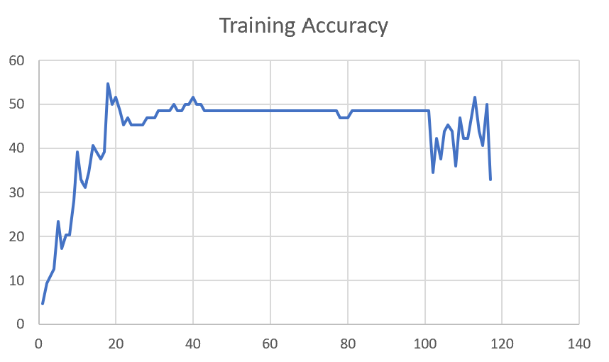

F03_E12345 | Encode 12345 | 41 | 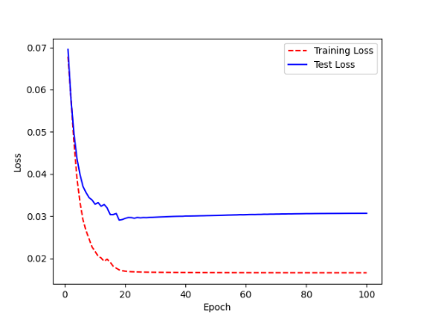 | 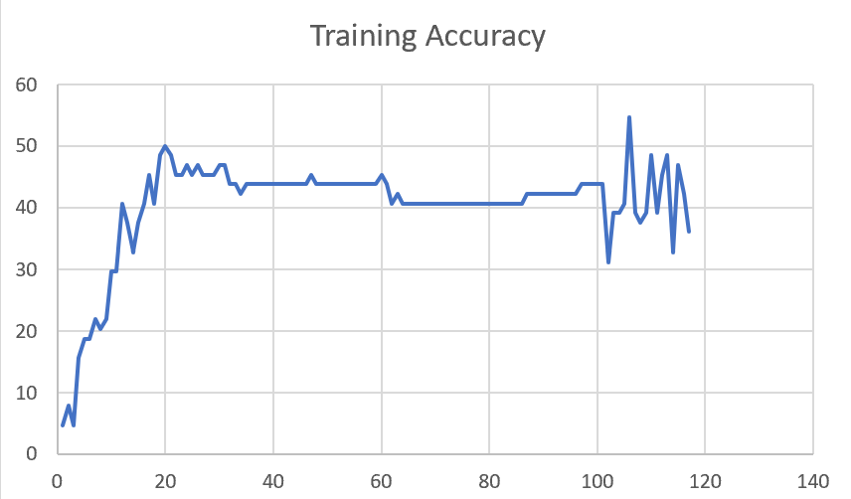

Sheet1
 |  |  | Training Accuracy
0 | 0.953125 | 1 | 4.6875
1 | 0.921875 | 2 | 7.8125
2 | 0.953125 | 3 | 4.6875
3 | 0.84375 | 4 | 15.625
4 | 0.8125 | 5 | 18.75
5 | 0.8125 | 6 | 18.75
6 | 0.78125 | 7 | 21.875
7 | 0.796875 | 8 | 20.3125
8 | 0.78125 | 9 | 21.875
9 | 0.703125 | 10 | 29.6875
10 | 0.703125 | 11 | 29.6875
11 | 0.59375 | 12 | 40.625
12 | 0.625 | 13 | 37.5
13 | 0.671875 | 14 | 32.8125
14 | 0.625 | 15 | 37.5
15 | 0.59375 | 16 | 40.625
16 | 0.546875 | 17 | 45.3125
17 | 0.59375 | 18 | 40.625
18 | 0.515625 | 19 | 48.4375
19 | 0.5 | 20 | 50
20 | 0.515625 | 21 | 48.4375
21 | 0.546875 | 22 | 45.3125
22 | 0.546875 | 23 | 45.3125
23 | 0.53125 | 24 | 46.875
24 | 0.546875 | 25 | 45.3125
25 | 0.53125 | 26 | 46.875
26 | 0.546875 | 27 | 45.3125
27 | 0.546875 | 28 | 45.3125
28 | 0.546875 | 29 | 45.3125
29 | 0.53125 | 30 | 46.875
30 | 0.53125 | 31 | 46.875
31 | 0.5625 | 32 | 43.75
32 | 0.5625 | 33 | 43.75
33 | 0.578125 | 34 | 42.1875
34 | 0.5625 | 35 | 43.75
35 | 0.5625 | 36 | 43.75
36 | 0.5625 | 37 | 43.75
37 | 0.5625 | 38 | 43.75
38 | 0.5625 | 39 | 43.75
39 | 0.5625 | 40 | 43.75
40 | 0.5625 | 41 | 43.75
41 | 0.5625 | 42 | 43.75
42 | 0.5625 | 43 | 43.75
43 | 0.5625 | 44 | 43.75
44 | 0.5625 | 45 | 43.75
45 | 0.5625 | 46 | 43.75
46 | 0.546875 | 47 | 45.3125
47 | 0.5625 | 48 | 43.75
48 | 0.5625 | 49 | 43.75
49 | 0.5625 | 50 | 43.75
50 | 0.5625 | 51 | 43.75
51 | 0.5625 | 52 | 43.75
52 | 0.5625 | 53 | 43.75
53 | 0.5625 | 54 | 43.75
54 | 0.5625 | 55 | 43.75
55 | 0.5625 | 56 | 43.75
56 | 0.5625 | 57 | 43.75
57 | 0.5625 | 58 | 43.75
58 | 0.5625 | 59 | 43.75
59 | 0.546875 | 60 | 45.3125
60 | 0.5625 | 61 | 43.75
61 | 0.59375 | 62 | 40.625
62 | 0.578125 | 63 | 42.1875
63 | 0.59375 | 64 | 40.625
64 | 0.59375 | 65 | 40.625
65 | 0.59375 | 66 | 40.625
66 | 0.59375 | 67 | 40.625
67 | 0.59375 | 68 | 40.625
68 | 0.59375 | 69 | 40.625
69 | 0.59375 | 70 | 40.625
70 | 0.59375 | 71 | 40.625
71 | 0.59375 | 72 | 40.625
72 | 0.59375 | 73 | 40.625
73 | 0.59375 | 74 | 40.625
74 | 0.59375 | 75 | 40.625
75 | 0.59375 | 76 | 40.625
76 | 0.59375 | 77 | 40.625
77 | 0.59375 | 78 | 40.625
78 | 0.59375 | 79 | 40.625
79 | 0.59375 | 80 | 40.625
80 | 0.59375 | 81 | 40.625
81 | 0.59375 | 82 | 40.625
82 | 0.59375 | 83 | 40.625
83 | 0.59375 | 84 | 40.625
84 | 0.59375 | 85 | 40.625
85 | 0.59375 | 86 | 40.625
86 | 0.578125 | 87 | 42.1875
87 | 0.578125 | 88 | 42.1875
88 | 0.578125 | 89 | 42.1875
89 | 0.578125 | 90 | 42.1875
90 | 0.578125 | 91 | 42.1875
91 | 0.578125 | 92 | 42.1875
92 | 0.578125 | 93 | 42.1875
93 | 0.578125 | 94 | 42.1875
94 | 0.578125 | 95 | 42.1875
95 | 0.578125 | 96 | 42.1875
96 | 0.5625 | 97 | 43.75
97 | 0.5625 | 98 | 43.75
98 | 0.5625 | 99 | 43.75
99 | 0.5625 | 100 | 43.75
<__main__.DisplayOutputs object at 0x7f2de04aa3d0> | 0.5625 | #VALUE! | 43.75
<__main__.DisplayOutputs object at 0x7f2de04aa3d0> | 0.6875 | #VALUE! | 31.25
<__main__.DisplayOutputs object at 0x7f2de04aa3d0> | 0.609375 | #VALUE! | 39.0625
<__main__.DisplayOutputs object at 0x7f2de04aa3d0> | 0.609375 | #VALUE! | 39.0625
<__main__.DisplayOutputs object at 0x7f2de04aa3d0> | 0.59375 | #VALUE! | 40.625
<__main__.DisplayOutputs object at 0x7f2de04aa3d0> | 0.453125 | #VALUE! | 54.6875
<__main__.DisplayOutputs object at 0x7f2de04aa3d0> | 0.609375 | #VALUE! | 39.0625
<__main__.DisplayOutputs object at 0x7f2de04aa3d0> | 0.625 | #VALUE! | 37.5
<__main__.DisplayOutputs object at 0x7f2de04aa3d0> | 0.609375 | #VALUE! | 39.0625
<__main__.DisplayOutputs object at 0x7f2de04aa3d0> | 0.515625 | #VALUE! | 48.4375
<__main__.DisplayOutputs object at 0x7f2de04aa3d0> | 0.609375 | #VALUE! | 39.0625
<__main__.DisplayOutputs object at 0x7f2de04aa3d0> | 0.546875 | #VALUE! | 45.3125
<__main__.DisplayOutputs object at 0x7f2de04aa3d0> | 0.515625 | #VALUE! | 48.4375
<__main__.DisplayOutputs object at 0x7f2de04aa3d0> | 0.671875 | #VALUE! | 32.8125
<__main__.DisplayOutputs object at 0x7f2de04aa3d0> | 0.53125 | #VALUE! | 46.875
<__main__.DisplayOutputs object at 0x7f2de04aa3d0> | 0.578125 | #VALUE! | 42.1875
<__main__.DisplayOutputs object at 0x7f2de04aa3d0> | 0.6393442623 | #VALUE! | 36.06557377

